Game
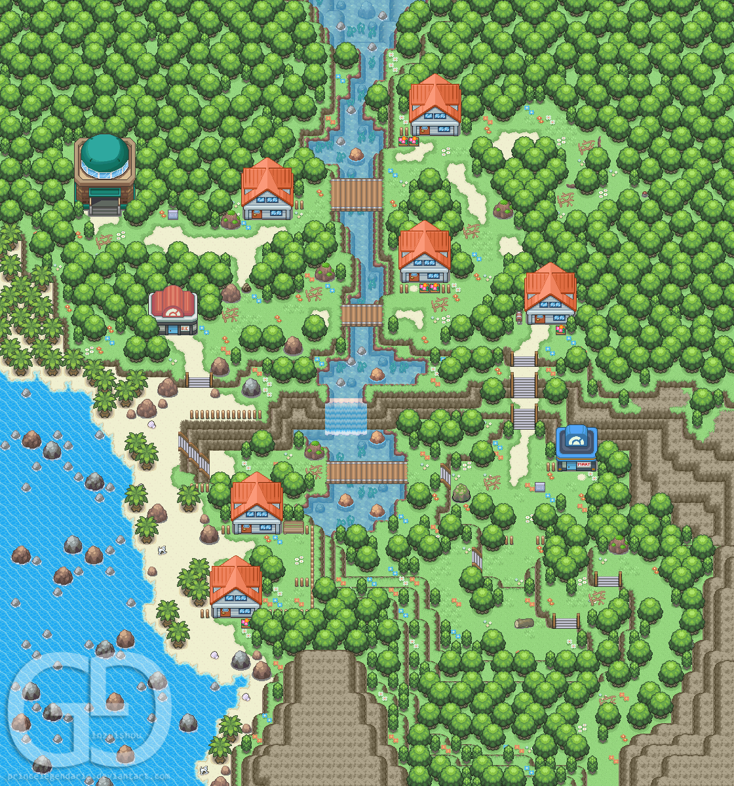

 |  |  |  |  |  |  |  |  |  |  |  |  |  |  |  |  |  |  |  |  |  |  |  |  |  |  |  |  |  |  |  |  |  |  |  |  |  |  |  |  |  |  |  | . | . | . | .
 |  |  |  |  |  |  |  |  |  |  |  |  |  |  |  |  |  |  |  |  |  |  |  |  |  |  |  |  |  |  |  |  |  |  |  |  |  |  |  |  |  | . | . |  |  |  | .
 |  |  |  |  |  |  |  |  |  |  |  |  |  |  |  |  |  |  |  |  |  |  |  |  |  |  |  |  |  |  |  |  |  |  |  |  |  | . | . | . | . | . |  |  |  |  |  | .
 |  |  |  |  |  |  |  |  |  |  |  |  |  |  |  |  |  |  |  |  |  |  |  |  |  |  |  |  |  |  |  |  | . | . | . | . | . | . |  |  |  |  |  |  |  |  |  |  | . | . | .
 |  |  |  |  |  |  |  |  |  |  |  |  |  |  |  |  |  |  |  |  |  |  |  |  |  |  |  |  |  | . | . | . | . |  |  |  |  |  |  |  |  |  |  | . | . | . |  |  |  |  |  | . | . | .
 |  |  |  |  |  |  |  |  |  |  |  |  |  |  |  |  |  |  |  |  |  |  |  |  |  |  |  |  |  | . |  |  |  |  |  |  |  |  | . | . |  |  | . |  |  | . | . |  |  | . |  |  | . | .
 |  |  |  |  |  |  |  |  |  |  |  |  |  |  |  |  |  |  |  |  |  |  |  |  |  |  |  |  |  | . |  |  |  |  |  |  |  |  | . |  | . | . | . |  |  |  | . |  |  | . | . |  | . | .
 |  |  |  |  |  |  |  |  |  |  |  |  |  |  |  |  |  |  |  |  |  | . | . | . | . | . | . | . | . | . |  |  |  | . | . |  |  |  | . | . | . |  |  |  |  |  | . |  |  | . | . |  |  | . | . | . | .
 |  |  |  |  |  |  |  |  |  |  |  |  |  |  |  |  |  |  |  |  |  | . |  |  |  |  |  |  |  |  |  |  | . |  |  | . |  |  |  |  | . |  |  |  |  |  | . |  |  | . | . |  |  |  |  |  | .
 |  |  | . | . | . | . |  |  |  |  |  |  |  |  |  |  |  |  |  |  |  | . |  |  |  |  |  |  |  |  |  |  | . |  |  | . |  |  |  |  | . |  |  |  |  | . |  |  |  |  |  |  | . | . |  |  | .
 |  | . |  |  | . | . |  |  | . |  |  |  |  |  |  |  |  |  |  |  |  | . |  |  |  |  |  |  |  |  |  | . | . |  |  |  | . |  |  |  | . |  |  |  | . |  |  |  |  |  | . | . | . | . | . | . | .
 | . | . |  |  | . | . |  | . |  | . | . |  |  |  |  |  | . | . | . | . | . |  |  |  |  | . | . | . | . | . | . | . | . | . | . | . | . | . |  |  | . | . | . | . | . | . |  | . | . | . | . | . | . | . | . | . | . | . | . | . | . | . | .
. |  |  |  |  |  | . | . |  |  |  |  | . | . | . | . | . |  |  |  |  |  |  | . | . | . | . |  |  |  |  |  |  |  |  |  | . |  |  |  |  |  |  |  | . |  |  | . | . | . | . | .
. |  | . |  |  |  |  |  |  |  |  |  |  |  |  |  |  |  |  |  |  | . |  | . |  |  |  |  |  |  |  |  |  |  |  |  | . |  |  |  |  |  |  |  |  | .
. |  |  |  |  | . | . | . |  |  | . | . |  |  |  |  |  |  |  | . | . | . | . |  |  |  |  |  |  |  |  |  |  |  |  |  | . | . |  |  |  |  |  |  |  | .
. |  |  |  |  | . |  |  | . | . |  | . | . | . | . | . |  |  | . |  |  |  |  | . |  |  |  |  |  |  |  |  |  |  |  |  |  |  | . |  |  |  | . | . | .
. |  | . | . | . |  |  |  |  |  |  |  |  |  |  | . |  |  | . |  |  |  | . |  | . |  |  |  |  |  |  |  |  |  |  |  |  |  | . | . |  |  | . | .
 | . |  |  |  |  |  |  |  |  |  |  |  |  |  | . |  | . |  |  |  |  | . |  | . | . | . |  |  |  |  |  |  |  |  |  | . | . | . |  |  |  | .
 |  |  |  |  |  |  |  |  |  |  |  |  |  |  |  | . | . | . | . |  |  | . |  |  |  | . |  |  |  | . | . | . | . | . | . | . |  |  |  |  | .
 |  |  |  |  |  |  |  |  |  |  |  |  |  |  | . | . |  |  | . | . | . |  |  |  |  | . | . | . | . | . |  |  |  |  |  |  |  |  |  | .
 |  |  |  |  |  |  |  |  |  |  |  |  |  |  | . |  |  |  |  |  |  |  |  |  |  |  |  |  |  |  |  |  |  |  |  |  |  |  |  | .
 |  |  |  |  |  |  |  |  |  |  |  |  |  | . |  |  |  |  |  |  |  |  | . | . |  |  |  |  |  |  |  |  |  |  |  |  | . | . | . |  |  | . | . | . | . | . | . | . | .
 |  |  |  |  |  |  |  |  | . | . | . | . | . |  |  |  | . | . | . | . |  |  | . | . |  | . | . | . | . | . | . | . |  |  |  | . |  |  |  | . | . | . |  |  |  |  | . |  |  | .
 |  |  |  |  |  |  |  | . | . |  |  |  |  |  |  |  | . | . | . | . | . | . |  | . |  | . |  |  |  |  | . | . | . |  |  | . |  |  |  |  | . |  |  |  |  |  |  |  |  | .
 |  |  |  |  |  |  |  |  | . |  |  |  |  |  |  | . |  |  |  |  | . | . |  |  | . |  |  |  |  |  |  |  | . | . | . |  |  |  |  |  | . | . |  |  | . |  |  |  |  | .
 |  |  |  |  |  |  |  |  | . |  |  |  |  | . | . | . |  |  |  |  |  |  |  |  |  |  |  |  |  |  |  |  |  |  |  |  |  |  |  | . | . | . |  |  | . | . | . | . | . | .
 |  |  |  |  |  |  |  |  | . | . |  |  |  | . |  |  |  |  | . |  |  |  |  |  |  |  |  |  |  |  |  |  |  |  |  |  |  |  |  | . |  |  |  |  |  |  | .
 |  |  |  |  |  |  |  |  |  |  | . |  |  | . |  | . |  | . |  | . |  |  |  |  |  |  |  |  |  |  |  |  |  |  |  |  |  |  |  | . | . | . |  |  | . | .
 |  |  |  |  |  |  |  |  |  | . |  |  |  | . | . |  | . | . |  |  | . |  |  |  |  |  |  |  |  |  |  |  |  |  |  |  |  |  |  | . |  | . |  |  | . | . | .
 |  |  |  |  | . |  |  | . | . |  |  |  |  |  |  |  |  |  |  | . |  |  |  |  |  |  |  |  |  |  |  |  |  |  |  |  |  |  |  | . |  |  |  |  |  |  |  | .
 |  | . | . | . |  | . | . | . |  |  |  | . | . | . | . | . | . | . | . | . |  |  |  |  |  |  |  |  |  |  |  |  |  |  |  |  |  |  |  | . | . | . |  |  | . | . | . | .
 |  | . |  |  |  |  |  |  |  |  | . |  |  |  |  |  |  |  |  | . |  |  |  |  |  |  |  |  |  |  |  |  |  |  |  |  |  |  |  |  |  | . |  |  | .
 |  |  | . |  |  | . | . |  |  |  |  | . | . | . |  |  |  |  |  |  |  |  |  |  |  |  |  |  |  |  |  |  |  |  |  |  |  |  |  |  | . |  |  |  | .
 |  |  | . |  |  | . | . | . |  |  |  |  | . | . | . | . | . | . | . | . | . | . | . | . |  |  |  |  |  |  |  |  | . | . | . |  |  |  |  | . |  |  |  |  |  | .
 |  |  | . |  |  | . | . | . |  |  |  |  |  |  |  |  |  |  |  |  |  |  |  | . | . | . | . | . | . | . | . | . |  |  |  | . | . | . | . | . |  |  |  |  |  | .
 |  |  |  | . |  |  | . | . |  |  | . | . |  |  |  |  |  |  |  | . | . |  |  |  |  |  |  |  |  |  |  |  |  |  |  |  | . |  |  |  |  |  |  |  |  | . | . | . | . | . | . | .
 |  |  |  | . | . |  |  |  |  |  |  | . | . | . | . | . | . | . | . | . | . | . |  |  |  |  |  |  |  |  |  |  |  |  | . |  |  |  |  |  |  |  |  |  |  |  |  |  |  |  |  | .
 |  |  |  |  | . | . | . |  |  |  |  |  |  |  |  |  |  |  |  |  |  |  | . | . | . | . | . | . | . | . | . | . |  |  | . | . |  |  |  |  |  |  |  |  | . |  |  |  |  |  |  | .
 |  |  |  |  | . | . | . |  |  |  |  | . |  |  |  |  |  |  |  |  |  |  |  |  |  |  |  |  |  |  |  |  | . | . |  |  | . | . | . |  |  |  |  |  |  |  |  |  |  | . | . | .
 |  |  |  |  | . | . | . | . | . |  |  | . | . |  |  |  |  |  |  |  |  |  |  |  |  |  |  |  |  |  |  |  |  |  |  |  |  |  |  | . |  |  |  |  | . | . | . |  |  | .
 |  |  |  |  | . |  | . | . | . |  |  |  | . |  |  |  |  |  |  |  |  |  |  |  |  |  |  |  |  |  |  |  |  |  |  |  |  |  |  |  | . | . |  |  |  |  | . |  |  | .
 |  |  |  |  |  | . | . | . |  |  |  |  | . | . | . | . | . | . | . | . | . | . | . |  |  |  |  |  |  |  |  |  |  |  |  |  |  |  |  |  |  | . |  |  |  |  | . | . | . | .
 |  |  |  |  |  | . | . | . |  |  |  |  | . | . |  |  |  |  |  |  |  |  | . |  |  |  |  |  |  |  |  |  |  |  |  | . | . | . | . | . | . |  |  |  |  |  | .
 |  |  |  |  |  | . |  |  |  |  |  |  |  |  |  |  |  |  |  |  |  |  | . |  |  |  |  |  |  |  |  |  |  |  |  | . |  |  |  |  |  |  |  |  | . | . |  |  |  |  | . | . | . | . | . | . | .
 |  |  |  |  |  | . |  |  |  |  |  |  |  |  |  |  |  | . | . |  |  |  | . |  |  |  |  |  |  |  |  |  |  | . | . |  |  |  |  |  |  |  |  |  | . |  |  |  |  | . |  |  |  |  |  | .
 |  |  |  |  |  | . |  |  |  |  |  |  | . | . | . | . | . | . | . | . |  |  | . |  |  |  |  |  |  |  |  |  | . |  |  |  |  |  | . |  |  |  |  | . |  |  |  |  | . | . |  |  | . |  |  |  | .
 |  |  |  |  |  | . | . |  |  |  |  | . |  |  |  |  |  |  | . |  |  |  | . |  |  |  |  |  |  |  |  |  |  | . |  |  |  | . | . | . | . |  |  | . | . | . | . | . |  | . |  |  | . |  |  |  |  | .
 |  |  |  |  |  | . | . |  |  |  |  | . | . |  |  |  |  |  | . |  |  |  | . |  |  |  |  |  |  |  |  |  |  |  | . |  |  | . | . | . | . | . | . | . | . |  |  | . |  |  |  |  | . |  |  |  |  | .
 |  |  |  |  |  | . |  |  |  |  |  |  | . |  |  |  |  |  | . |  |  |  | . |  |  |  |  |  |  |  |  |  |  |  | . |  |  |  | . | . |  |  |  | . | . | . |  |  |  |  |  |  | . | . | . | . |  | .
 |  |  |  |  |  | . |  |  | . | . |  |  | . | . | . | . | . | . | . | . | . | . | . |  |  |  |  |  |  |  |  |  |  |  | . |  |  |  |  |  |  |  |  |  | . | . |  |  |  |  |  |  | . |  | . | . |  |  | .
 |  |  |  |  |  | . | . |  | . | . | . |  |  |  |  |  |  | . |  |  |  |  |  |  |  |  |  |  |  |  |  |  |  |  | . | . |  |  |  |  |  |  | . | . |  | . |  |  | . |  |  |  | . |  | . |  |  |  | .
 |  |  |  |  |  |  | . |  | . | . | . |  |  |  |  |  |  | . |  |  |  |  |  |  |  |  |  |  |  |  |  |  |  |  |  | . |  | . |  | . | . |  |  |  |  |  |  |  | . |  |  |  |  |  | . |  |  | . | .
 |  |  |  |  |  |  |  | . |  | . | . |  |  |  |  |  |  | . |  |  |  |  |  |  |  |  |  |  |  |  |  |  |  |  |  | . | . | . | . |  | . |  |  |  |  |  |  |  | . |  |  |  |  | . |  |  |  | . | .
 |  |  |  |  |  |  |  |  | . |  |  |  |  | . |  | . |  |  |  |  |  |  |  |  |  |  |  |  |  |  |  |  |  |  |  |  |  |  |  |  | . | . | . | . | . | . | . | . | . |  |  |  |  | . | . |  |  | . | .
 |  |  |  |  |  |  |  |  |  | . | . |  |  |  |  | . |  |  |  |  |  |  |  |  |  |  |  |  |  |  |  |  |  |  |  |  |  |  |  |  |  |  |  |  |  |  |  |  |  |  |  |  | . |  |  |  | . | . | .
 |  |  |  |  |  |  |  |  |  |  | . | . |  |  |  | . |  |  |  |  |  |  |  |  |  |  |  |  |  |  |  |  |  |  |  |  |  |  |  |  |  |  |  |  |  |  |  |  |  |  |  | . | . |  |  |  | .
 |  |  |  |  |  |  |  |  |  |  |  | . | . |  | . |  |  |  |  |  |  |  |  |  |  |  |  |  |  |  |  |  |  |  |  |  |  |  |  |  |  |  |  |  |  |  |  |  |  | . | . |  |  |  | . | .
 |  |  |  |  |  |  |  |  |  |  |  |  |  |  |  |  |  |  |  |  |  |  |  |  |  |  |  |  |  |  |  |  |  |  |  |  |  |  |  |  |  |  |  |  |  |  |  |  | . |  |  |  |  |  | . | .
 |  |  |  |  |  |  |  |  |  |  |  |  |  |  |  |  |  |  |  |  |  |  |  |  |  |  |  |  |  |  |  |  |  |  |  |  |  |  |  |  |  |  |  |  |  |  |  | . |  |  |  |  |  | . | .
 |  |  |  |  |  |  |  |  |  |  |  |  |  |  |  |  |  |  |  |  |  |  |  |  |  |  |  |  |  |  |  |  |  |  |  |  |  |  |  |  |  |  |  |  |  |  |  | . |  |  | . | . |  | . | .
 |  |  |  |  |  |  |  |  |  |  |  |  |  |  |  |  |  |  |  |  |  |  |  |  |  |  |  |  |  |  |  |  |  |  |  |  |  |  |  |  |  |  |  |  |  |  |  | . |  |  | . | . |  |  | .
 |  |  |  |  |  |  |  |  |  |  |  |  |  |  |  |  |  |  |  |  |  |  |  |  |  |  |  |  |  |  |  |  |  |  |  |  |  |  |  |  |  |  |  |  |  |  |  | . |  |  | . |  |  | . | .
 |  |  |  |  |  |  |  |  |  |  |  |  |  |  |  |  |  |  |  |  |  |  |  |  |  |  |  |  |  |  |  |  |  |  |  |  |  |  |  |  |  |  |  |  |  |  |  | . |  |  |  |  | .
 |  |  |  |  |  |  |  |  |  |  |  |  |  |  |  |  |  |  |  |  |  |  |  |  |  |  |  |  |  |  |  |  |  |  |  |  |  |  |  |  |  |  |  |  |  |  |  |  | . | . |  |  | .
 |  |  |  |  |  |  |  |  |  |  |  |  |  |  |  |  |  |  |  |  |  |  |  |  |  |  |  |  |  |  |  |  |  |  |  |  |  |  |  |  |  |  |  |  |  |  |  | . |  | . |  |  | .
 |  |  |  |  |  |  |  |  |  |  |  |  |  |  |  |  |  |  |  |  |  |  |  |  |  |  |  |  |  |  |  |  |  |  |  |  |  |  |  |  |  |  |  |  |  |  |  | . | . | . |  |  | .
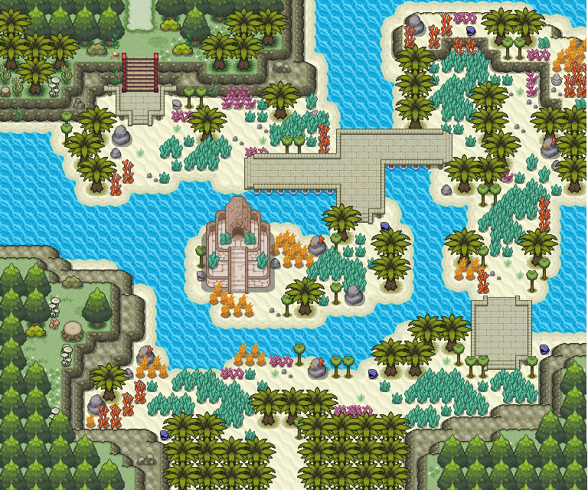
 |  |  |  |  |  |  |  |  |  |  |  |  |  |  |  |  |  |  |  |  |  |  |  |  |  |  |  |  |  |  |  |  |  |  |  |  |  |  |  |  |  |  |  |  |  |  |  | . |  |  |  |  | .
 |  |  |  |  |  |  |  |  |  |  |  |  |  |  |  |  |  |  |  |  |  |  |  |  |  |  |  |  |  |  |  |  |  |  |  |  |  |  |  |  |  |  |  |  |  |  |  | . |  |  |  |  | .
 |  |  |  |  |  |  |  |  |  |  |  |  |  |  |  |  |  |  |  |  |  |  |  |  |  |  |  |  |  |  |  |  |  |  |  |  |  |  |  |  |  |  |  |  |  |  |  | . |  |  |  |  | . | . | . | .
 |  |  |  |  |  |  |  |  |  |  |  |  |  |  |  |  |  |  |  |  |  |  |  |  |  |  |  |  |  |  |  |  |  |  |  |  |  |  |  |  |  |  |  |  |  |  |  | . |  |  |  |  |  |  |  | . |  |  |  |  |  |  |  |  |  |  |  |  |  |  |  |  |  |  |  |  |  |  |  |  |  | . | . | . | . | .
 |  |  |  |  |  |  |  |  |  |  |  |  |  |  |  |  |  |  |  |  |  |  |  |  |  |  |  |  |  |  |  |  |  |  |  |  |  |  |  |  |  |  |  |  |  |  |  | . |  |  |  |  |  |  |  | . |  |  |  |  |  |  |  |  |  |  |  |  |  |  |  |  |  |  |  |  |  |  |  |  |  | . |  |  |  | .
 |  |  |  |  |  |  |  |  |  |  |  |  |  |  |  |  |  |  |  |  |  |  |  |  |  |  |  |  |  |  |  |  |  |  |  |  |  |  |  |  |  |  |  |  |  |  |  | . |  |  |  |  |  |  | . | . |  |  |  |  |  |  |  |  |  |  |  |  |  |  |  |  |  |  |  |  |  |  |  | . |  | . |  |  |  | . | .
 |  |  |  |  |  |  |  |  |  |  |  |  |  |  |  |  |  |  |  |  |  |  |  |  |  |  |  |  |  |  |  |  |  |  |  |  |  |  |  |  |  |  |  |  |  |  |  |  | . |  |  |  | . | . |  |  |  |  |  |  |  |  |  |  |  |  |  |  |  |  |  |  |  |  |  |  |  |  |  | . |  |  |  |  |  |  | . | . | . | . | . | .
 |  |  |  |  |  |  |  |  |  |  |  |  |  |  |  |  |  |  |  |  |  |  |  |  |  |  |  |  |  |  |  |  |  |  |  |  |  |  |  |  |  |  |  |  |  |  |  |  | . |  |  |  | . |  |  |  |  |  |  |  |  |  |  |  |  |  |  |  |  |  |  |  |  |  |  |  |  |  |  | . |  |  |  |  |  |  |  |  |  |  |  | .
 |  |  |  |  |  |  |  |  |  |  |  |  |  |  |  |  |  |  |  |  |  |  |  |  |  |  |  |  |  |  |  |  |  |  |  |  |  |  |  |  |  |  |  |  |  |  |  |  | . |  |  |  | . | . | . |  |  |  |  |  |  |  |  |  |  |  |  |  |  |  |  |  |  |  |  |  |  |  |  | . |  |  |  |  |  | . | . | . |  |  |  | .
 |  |  |  |  |  |  |  |  |  |  |  |  |  |  |  |  |  |  |  |  |  |  |  |  |  |  |  |  |  |  |  |  |  |  |  |  |  |  |  |  |  |  |  |  |  |  |  | . |  |  |  |  |  |  |  | . | . |  | . | . | . | . | . | . | . | . | . | . | . | . |  |  |  |  |  |  |  |  |  | . |  |  |  |  | . |  |  | . |  |  |  | .
 |  |  |  |  |  |  |  |  |  |  |  |  |  |  |  |  |  |  |  |  |  |  |  |  |  |  |  |  |  |  |  |  |  |  |  |  |  |  |  |  |  |  |  |  |  |  |  | . |  |  |  |  |  |  |  |  | . | . |  |  |  |  |  |  | . | . |  |  |  |  | . |  |  |  |  |  |  |  |  | . |  |  |  |  | . |  |  | . |  |  |  | .
 |  |  |  |  |  |  |  |  |  |  |  |  |  |  |  |  |  |  |  |  |  |  |  |  |  |  |  |  |  |  |  |  |  |  |  |  |  |  |  |  |  |  |  |  |  |  |  | . | . | . |  |  |  |  |  |  | . | . |  |  |  |  |  |  | . | . |  |  |  |  | . |  |  |  |  |  |  |  |  | . |  |  |  |  | . |  |  | . |  |  |  | .
 |  |  |  |  |  |  |  |  |  |  |  |  |  |  |  |  |  |  |  |  |  |  |  |  |  |  |  |  |  |  |  |  |  |  |  |  |  |  |  |  |  |  |  |  |  |  |  |  |  | . |  |  |  |  |  |  | . | . |  |  |  |  |  |  |  |  |  |  |  |  | . | . | . | . | . | . | . | . | . | . | . |  |  |  | . | . |  | . |  |  | . | .
 |  |  |  |  |  |  |  |  |  |  |  |  |  |  |  |  |  |  |  |  |  |  |  |  |  |  |  |  |  |  |  |  |  |  |  |  |  |  |  |  |  |  |  |  |  |  |  |  | . | . |  |  |  |  |  |  | . | . |  |  |  |  |  |  |  |  |  |  |  |  | . |  |  |  |  |  |  |  |  |  |  |  |  |  |  | . |  | . | . |  |  | .
 |  |  |  |  |  |  |  |  |  |  |  |  |  |  |  |  |  |  |  |  |  |  |  |  |  |  |  |  |  |  |  |  |  |  |  |  |  |  |  |  |  |  |  |  |  |  | . | . |  | . |  |  |  |  |  |  | . | . |  |  |  |  |  |  |  |  |  |  |  |  | . |  |  |  |  |  |  |  |  |  |  |  |  |  |  | . |  |  | . |  |  | .
 |  |  |  |  |  |  |  |  |  |  |  |  |  |  |  |  |  |  |  |  |  |  |  |  |  |  |  |  |  |  |  |  |  |  |  |  |  |  |  |  |  |  |  |  |  |  | . | . |  |  |  |  |  |  |  |  |  |  |  |  |  | . | . | . | . | . | . | . | . | . | . |  |  |  |  |  |  |  |  |  |  |  |  |  |  | . |  |  | . |  |  | . | . | .
 |  |  |  |  |  |  |  |  |  |  |  |  |  |  |  |  |  |  |  |  |  |  |  |  |  |  |  |  |  |  |  |  |  |  |  |  |  |  |  |  |  |  |  |  |  |  | . |  |  |  |  |  |  |  |  |  |  |  |  |  |  |  |  |  |  |  |  |  |  |  |  |  |  |  |  | . | . | . | . | . | . | . | . | . | . | . |  | . |  |  |  |  |  | .
 |  |  |  |  |  |  |  |  |  |  |  |  |  |  |  |  |  |  |  |  |  |  |  |  |  |  |  |  |  |  |  |  |  |  |  |  |  |  |  |  |  |  |  |  |  |  | . |  |  |  |  |  |  |  |  |  |  |  |  |  |  |  |  |  |  |  |  |  |  |  |  |  |  |  |  | . |  |  |  | . |  |  |  |  |  |  |  | . |  |  |  |  |  | .
 |  |  |  |  |  |  |  |  |  |  |  |  |  |  |  |  |  |  |  |  |  |  |  |  |  |  |  |  |  |  |  |  |  |  |  |  |  |  |  |  |  |  |  |  |  | . | . |  |  |  |  |  |  |  | . | . | . | . |  |  |  |  |  |  |  |  |  |  |  |  |  |  |  |  |  | . |  |  |  | . |  |  |  |  |  |  | . |  |  |  |  |  |  | .
 |  |  |  |  |  |  |  |  |  |  |  |  |  |  |  |  |  |  |  |  |  |  |  |  |  |  |  |  |  |  |  |  |  |  |  |  |  |  |  |  |  |  |  |  |  | . | . | . | . | . | . | . | . | . | . |  |  | . | . | . | . | . | . | . | . | . | . | . | . | . | . |  |  |  |  | . | . | . |  | . |  | . |  |  |  | . | . |  |  |  |  |  |  | .
 |  |  |  |  |  |  |  |  |  |  |  |  |  |  |  |  |  |  |  |  |  |  |  |  |  |  |  |  |  |  |  |  |  |  |  |  |  |  |  |  |  |  |  |  |  |  |  |  |  |  |  |  |  |  |  |  |  |  |  |  |  |  |  |  |  |  |  |  |  |  | . |  |  |  |  |  |  | . |  | . |  |  |  |  |  | . | . |  |  |  |  |  |  | .
 |  |  |  |  |  |  |  |  |  |  |  |  |  |  |  |  |  |  |  |  |  |  |  |  |  |  |  |  |  |  |  |  |  |  |  |  |  |  |  |  |  |  |  |  |  |  |  |  |  |  |  |  |  |  |  |  |  |  |  |  |  |  |  |  | . | . | . | . |  | . | . |  |  |  | . | . |  | . |  | . | . | . | . |  |  |  |  |  |  |  |  |  |  | .
 |  |  |  |  |  |  |  |  |  |  |  |  |  |  |  |  |  |  |  |  |  |  |  |  |  |  |  |  |  |  |  |  |  |  |  |  |  |  |  |  |  |  |  |  |  |  |  |  |  |  |  |  |  |  |  | . | . | . | . | . | . | . | . | . |  |  |  | . |  | . | . |  |  |  |  |  |  |  | . |  | . | . | . |  |  |  |  |  |  |  |  |  |  | .
 |  |  |  |  |  |  |  |  |  |  |  |  |  |  |  |  |  |  |  |  |  |  |  |  |  |  |  |  |  |  |  |  |  |  |  |  |  |  |  |  |  |  |  |  |  |  |  |  |  |  |  |  |  |  |  | . |  | . | . |  |  | . | . | . |  |  |  | . | . | . | . | . |  |  | . | . | . |  | . |  | . |  | . | . | . |  |  |  |  |  | . | . | . | .
 |  |  |  |  |  |  |  |  |  |  |  |  |  |  |  |  |  |  |  |  |  |  |  |  |  |  |  |  |  |  |  |  |  |  |  |  |  |  |  |  |  |  |  |  |  |  |  |  |  |  |  |  |  |  | . |  |  | . |  |  |  |  | . | . |  |  |  |  |  |  | . | . |  |  | . | . | . |  | . |  | . |  | . |  | . |  |  |  |  |  | . |  |  | .
 |  |  |  |  |  |  |  |  |  |  |  |  |  |  |  |  |  |  |  |  |  |  |  |  |  |  |  |  |  |  |  |  |  |  |  |  |  |  |  |  |  |  |  |  |  |  |  |  |  |  |  |  |  |  | . |  |  | . | . | . |  | . |  | . |  |  |  |  |  |  |  |  |  |  | . | . | . |  | . |  | . |  | . |  |  | . |  |  |  | . | . |  |  | .
 |  |  |  |  |  |  |  |  |  |  |  |  |  |  |  |  |  |  |  |  |  |  |  |  |  |  |  |  |  |  |  |  |  |  |  |  |  |  |  |  |  |  |  |  |  |  |  |  |  |  |  |  |  |  | . |  |  | . |  | . |  | . |  | . | . |  |  |  |  |  |  |  |  |  | . | . | . |  | . |  | . |  | . |  |  | . |  |  |  | . | . |  |  | .
 |  |  |  |  |  |  |  |  |  |  |  |  |  |  |  |  |  |  |  |  |  |  |  |  |  |  |  |  |  |  |  |  |  |  |  |  |  |  |  |  |  |  |  |  |  |  |  |  |  |  |  |  |  |  | . |  |  | . |  | . |  | . |  | . |  |  |  |  |  |  |  |  |  |  | . | . | . |  | . |  | . |  | . | . | . | . |  |  |  |  | . |  |  | .
 |  |  |  |  |  |  |  |  |  |  |  |  |  |  |  |  |  |  |  |  |  |  |  |  |  |  |  |  |  |  |  |  |  |  |  |  |  |  |  |  |  |  |  |  |  |  |  |  |  |  |  |  |  |  | . |  |  | . | . | . |  | . | . | . |  |  | . | . | . |  |  |  |  |  | . | . | . |  | . |  | . |  |  |  |  | . |  |  |  |  | . |  | . | .
 |  |  |  |  |  |  |  |  |  |  |  |  |  |  |  |  |  |  |  |  |  |  |  |  |  |  |  |  |  |  |  |  |  |  |  |  |  |  |  |  |  |  |  |  |  |  |  |  |  |  |  |  |  |  | . |  |  |  |  |  |  |  |  |  |  | . | . | . | . |  | . | . | . |  | . | . | . |  | . |  | . |  |  |  |  | . |  |  |  |  | . | . | .
 |  |  |  |  |  |  |  |  |  |  |  |  |  |  |  |  |  |  |  |  |  |  |  |  |  |  |  |  |  |  |  |  |  |  |  |  |  |  |  |  |  |  |  |  |  |  |  |  |  |  |  |  |  |  | . |  |  |  |  |  |  |  |  |  | . | . | . | . | . |  | . | . | . |  |  | . | . |  | . |  | . | . | . | . | . | . | . | . | . | . | .
 |  |  |  |  |  |  |  |  |  |  |  |  |  |  |  |  |  |  |  |  |  |  |  |  |  |  |  |  |  |  |  |  |  |  |  |  |  |  |  |  |  |  |  |  |  |  |  |  |  |  |  |  |  |  | . | . | . |  |  |  |  |  |  |  | . | . | . | . |  |  | . | . | . |  |  |  |  |  | . |  |  |  |  |  |  |  |  |  |  |  |  |  |  |  | d
 |  |  |  |  |  |  |  |  |  |  |  |  |  |  |  |  |  |  |  |  |  |  |  |  |  |  |  |  |  |  |  |  |  |  |  |  |  |  |  |  |  |  |  |  |  |  |  |  |  |  |  |  |  |  |  |  | . | . | . | . | . | . | . | . | . | . | . | . | . | . |  | . | . | . |  |  |  | .
 |  |  |  |  |  |  |  |  |  |  |  |  |  |  |  |  |  |  |  |  |  |  |  |  |  |  |  |  |  |  |  |  |  |  |  |  |  |  |  |  |  |  |  |  |  |  |  |  |  |  |  |  |  |  |  |  |  |  |  |  |  |  |  |  |  |  |  |  |  |  |  |  |  |  | . | . | .

Dimension Sprite

HERO MARCHE | Ligne (y) | Colonne (x) | HERO MARCHE | Ligne (y) | Colonne (x)
Nombre de sprite | 4 | 3 | Nombre de sprite | 4 | 3
Pixel Border 1 | 3 | 4 | Pixel Border 1 | 3 | 4
Pixel Border 2 | 0 | 4 | Pixel Border 2 | 0 | 4
Pixel Séparation | 3 | 8 | Pixel Séparation | 3 | 8
Pixel Sprite | 29 | 24 | Pixel Sprite | 29 | 24
Pixel Total | 128 | 96 | Pixel Total | 128 | 96
Taille Tot Original | 4.469758394 | 3.3655665334 | Taille Tot Original | 4.469758394 | 3.3655665334
Taille Crop | 1.0126796361 | 0.84139163335 | Taille Crop | 1.0126796361 | 0.84139163335
Taille Crop Voulue | 1.016 | 0.84082758621 | Taille Crop Voulue | 1 | 0.8275862069
Taille Tot Reshape | 4.4844137931 | 3.3633103448 | Taille Tot Reshape | 4.4137931034 | 3.3103448276
Vérification | TRUE | TRUE | Vérification | TRUE | TRUE
Numéro Crop | 1 | 0 | Numéro Crop | 3 | 2
Timing / Clip | 0.2 | 1.05 | Timing / Clip | 0.2 | 1
Nom Feuille | Dimension Sprite |  | Nom Feuille | Dimension Sprite
Nom Sprite | Hero_Marche |  | Nom Sprite | Hero_Marche
Nom Sprite Original | Hero_Marche_Originel |  | Nom Sprite Original | Hero_Marche_Originel

HERO MARCHE | Ligne (y) | Colonne (x)
Nombre de sprite | 4 | 3
Pixel Border 1 | 3 | 4
Pixel Border 2 | 0 | 4
Pixel Séparation | 3 | 8
Pixel Sprite | 29 | 24
Pixel Total | 128 | 96
Taille Tot Original | 1.0613111205 | 0.87778610653
Taille Crop | 1.0126796361 | 0.84139163335
Vérification | TRUE | TRUE
Numéro Crop | 2 | 2
Nom Feuille | Dimension Sprite
Nom Sprite | Hero_Marche
Nom Sprite Original | Hero_Marche_Originel

